상품제안서
(근로자의날) 호텔항균 150g 3P 세트 | 상품코드: S23320

 |  |  |  |  |  |  | 02-713-8555 | www.synergygift.co.kr
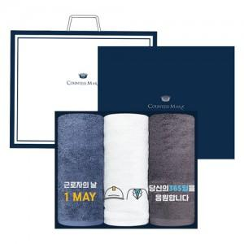

【상세/제작정보】

【인쇄/포장옵션】 | 실크, 자수 / 케이스+쇼핑백

【공급단가】 | 수량 | 35~ | 100~ | 500~ | 1,000~ | 2,000~
*VAT별도 | 단가 | 15,940원 | 14,760원 | 14,520원 | 14,170원 | 13,810원

【상품 URL】 | https://www.synergygift.co.kr:443/src/goods_detail.php?gdno=23320

